מ"ר אקו' נחלה
גודל חלקת מגורים (להיוון) | 2,500 | לפי שומת חכמון |  | גודל חלקת מגורים (להיוון) | 3,000
 | מ"ר | מקדם | אקו' |  | מ"ר | מקדם | אקו'
עיקרי | 400 | 1.00 | 400 | עיקרי | 400 | 1.00 | 400
מרחבים מוגנים | 24 | 0.90 | 21.6 | מרחבים מוגנים | 24 | 0.90 | 21.6
יתרת ש"ש | 45 | 0.50 | 22.5 | יתרת ש"ש | 45 | 0.50 | 22.5
מרתפים | 200 | 0.40 | 80 | מרתפים | 200 | 0.40 | 80
סה"כ תכסית | 469 |  |  | סה"כ תכסית | 669
 |  |  |  | סה"כ חצר | 2,331
חצר עד 1500 | 1,031 | 0.25 | 257.75 | חצר אפקטיבית | 1,031 | 0.25 | 257.75
יתרת חצר | 1,000 | 0.20 | 200 | יתרת חצר | 1,000 | 0.20 | 200
 |  |  |  | חצר רחוקה מאוד | 500 | 0.10 | 50
סה"כ מ"ר אקו' | 3,169 |  | 982 | סה"כ מ"ר אקו' | 5,700 |  | 1032
סה"כ מ"ר אקו' מעוגל |  |  | 982 | סה"כ מ"ר אקו' מעוגל |  |  | 1032
עלויות פיתוח |  |  | 247,000 | עלויות פיתוח |  |  | 263,000

פוטנציאל | 2,500 | לפי ברנס
 | מ"ר | מקדם | אקו'
עיקרי | 220 | 1.00 | 220
ממ"ד | 12 | 0.90 | 10.8 |  |  |  |  |  |  | 975
חניה | 18 | 0.35 | 6.3
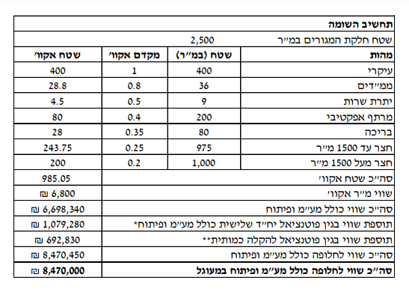
יתרת ש"ש | 15 | 0.50 | 7.5

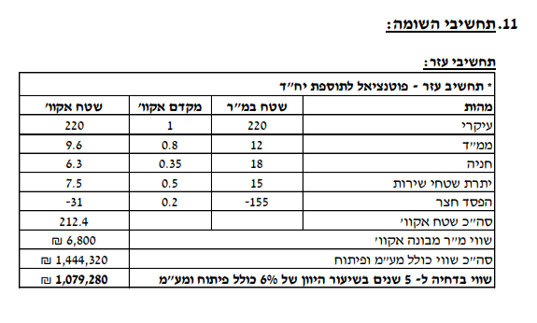
הפסד חצר שולית | -155 | 0.20 | -31
סה"כ מ"ר אקו' מעוגל |  |  | 213.6
דחיה למימוש |  |  | 0.75
סה"כ מ"ר אקו' מעוגל |  |  | 160

דמי היתר שנרכשו
גודל בית ראשון בהיתר |  |  | 186
שטח פטור |  |  | 160
שטח שנרכש |  |  | 26
גודל בית שני בהיתר |  |  | 240
שטח פטור |  |  | 160
שטח שנרכש |  |  | 80

סה"כ שטח שנרכש

סה"כ שטח אקו' לחישוב דמי רכישה |  |  | 1,141

מגרש מפוצל הרחבת אביגדור רק במקום 180 220 עיקרי
גודל מגרש | 500 | לפי שומת זיו כהן בשפיר |  | חלק ה29.25% |  |  |  | שויי מ"ר
פוטנציאל | 2,500 | לפי ברנס |  | פוטנציאל | 160 | 1 | 160
 | מ"ר | מקדם | אקו' | חצר | 340 | 0.25 | 85
עיקרי | 220 | 1.00 | 220 | מ"ר אקו' שנכלל בהנחה |  |  | 245 | 11,500 | 2,817,500 | 29.25% | 824,119
ממ"ד | 12 | 0.90 | 10.8 | מ"ר אקו' שלא נכלל בהנחה |  |  | 86 | 11,500 | 987,275 | 33.00% | 325,801
חניה | 18 | 0.35 | 6.3 |  |  |  |  |  |  |  | 1,149,920
יתרת ש"ש | 15 | 0.50 | 7.5
סה"כ תכסית | 155
סה"כ חצר | 345
חצר אפקטיבית | 345 | 0.25 | 86
סה"כ מ"ר אקו' |  |  | 331
הוצאות פיתוח |  |  | 100,000

לפי שומת הררי 2021 | 2500 |  |  | לפי שומת הררי 2021 | 3000
היוון 3.75% | מ"ר | מקדם | אקו' | היוון 3.75% | מ"ר | מקדם | אקו'
בית 1 | 160 | 1 | 160 | בית 1 | 160 | 1 | 160
בית 2 | 160 | 1 | 160 | בית 2 | 160 | 1 | 160
הורים | 55 | 1 | 55 | הורים | 55 | 1 | 55
סה"כ תכסית | 375 |  |  | סה"כ תכסית | 375
חצר גרעינית | 1125 | 0.25 | 281.25 | חצר גרעינית | 1125 | 0.25 | 281.25
יתרת חצר עד 2500 | 1000 | 0.15 | 150 | יתרת חצר עד 2500 | 1000 | 0.15 | 150
 |  |  |  | שולית רחוקה מאוד | 500 | 0.10 | 50.00
סה"כ מ"ר אקו' | 2875 |  | 806 | סה"כ מ"ר אקו' | 3375 |  | 856
סה"כ מ"ר אקו' מעוגל |  |  | 806 | סה"כ מ"ר אקו' מעוגל |  |  | 856
עלויות פיתוח |  |  | 175,000 | עלויות פיתוח |  |  | 190,000

מגרש מפוצל | בית שני

היטל השבחה
מצב קודם |  |  | 331 |  |  |  |  |  | היטל השבחה יחידה צמודת קיר

מקדם השבחה |  |  | 0.3

סה"כ השבחה |  |  | 99.26 | 1725
היטל |  |  | 49.63 |  |  |  |  |  |  |  | מועד קובע 1985
שווי מ"ר |  |  | 11,500
סה"כ |  |  | 570,716.25

 |  |  |  |  |  |  |  |  |  | מדד המחירים לצרכן |  | 11.88

 |  |  |  |  |  |  |  |  |  | שווי ממודד |  | 1603.8

 |  |  |  |  |  |  |  |  |  | מקדם השבחה |  | 0.8

 |  |  |  |  |  |  |  |  |  | השבחה למר |  | 1283.04
 |  |  |  |  |  |  |  |  |  | היטל |  | 641.52

ניתוח איזור לעסקאות דמה
 | שומת
 | שווי מ"ר אקו'
 | אחוז שנתי
 | שנים להיוון
 | שווי עדכני
 | שווי לשומה | ₪ 11,500

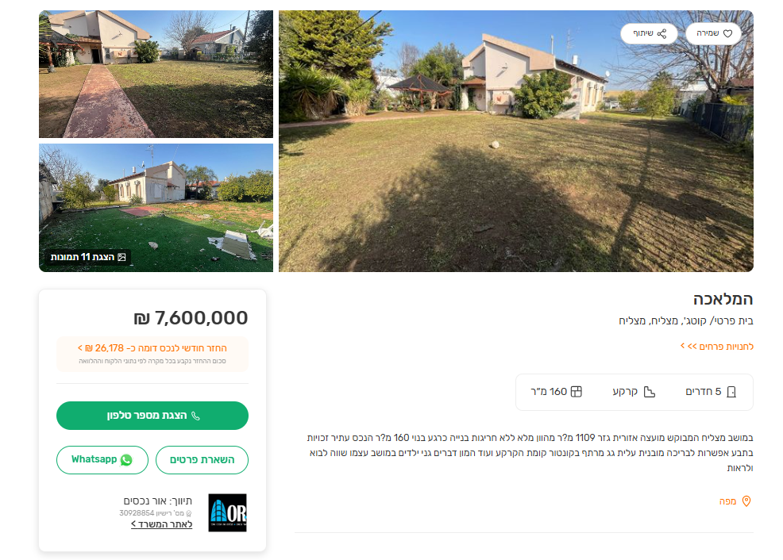
 | תחשיב לפי מכירות בהרחבה
 | תאריך | גו"ח | מחיר עסקה | שטח המגרש | שטח בנוי | שנת בניה | התאמה למועד קובע | בניכוי יזמי 5% | עלויות בניה למ"ר | יתרה לקרע כולל | שטח אקו' | שווי מתואם כולל מעמ ופיתוח

סיכום ניתוחים שווי לנחלה
מס ניתוח | מקור | שווי
1 | שווי מ"ר עסקת השוואה | ₪ 11,662
2 | שמאי מנהל (לא מכריע) | ₪ 9,699
3 | עסקת דמי רכישה | ₪ 9,946
שווי מ"ר נחלה |  | ₪ 10,435
 | שווי לשומה | ₪ 11,500

 |  | עסקת השוואה |  | ניתוח 1

 | גוש חלקה | יום מכירה | תמורה מוצהרת בש"ח | בניכוי ר.יזמי | מהות | חלק נמכר | ישוב | שנת בניה | שטח | תרומת הבנוי כולל פיתוח חצר | שטח מגרש | שווי יתרת מגרש
 | 004733-0080-000-00 | 2024-11-20 | 6,400,000 | 6,060,606 | קוטג' חד משפחתי | 1 | מצליח | 2002 | 149 | 1,341,000 | 647 | 4,719,606

 | ניתוח שטח אקו'
 | מהות | שטח | מקדם | סה"כ
 | עיקרי | 220 | 1 | 220
 | ממ"ד | 12 | 1 | 12
 | יתרת ש"ש | 33 | 0.5 | 16.5
 | יתרת חצר | 382 | 0.25 | 95.5
 | סה"כ |  |  | 344
 | שווי יתרת מגרש |  |  | 4,719,606
 | שווי מר |  |  | ₪ 13,720
 | מקדם היקף עסקה |  |  | 0.85
 |  | שווי מ"R נחלה |  | ₪ 11,662

 | ניתוח שווי מ"ר שמאי רמי-ניתוח 2

 | שווי מ"ר שמאי רמ"י (לא מכריע) | 8245
 | מקדם זמן | 1.17630804
 | שווי מתואם | ₪ 9,699

 | ניתוח דמי רכישה ששולמו - ניתוח 3

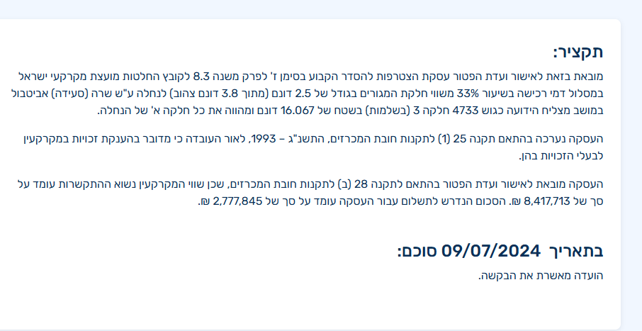
 |  |  |  |  |  |  |  | מועד | Jun-23 |  | דמי רכישה להיום כולל מע"מ
 |  |  |  |  |  |  |  | דמי רכישה | ₪ 2,777,845 |  | ₪ 3,752,818.59
 |  |  |  |  |  |  |  | שווי חלקת מגורים | ₪ 8,417,712
 |  |  |  |  |  |  |  | מקדם התאמה לזמן | 1.1449
 |  |  |  |  |  |  |  | שווי מתואם | ₪ 9,637,439
 |  |  |  |  |  |  |  | דמי רכישה | ₪ 3,212,480

 |  |  |  |  |  |  |  | שטח אקו' שמאי מכריע | 985
 |  |  |  |  |  |  |  | שטח פוטנציאל דחוי | 158.42
 |  |  |  |  |  |  |  | סה"כ שטח אקו' | 1,143

 |  |  |  |  |  |  |  | שווי חלקת מגורים מתואם | ₪ 9,637,439
 |  |  |  |  |  |  |  | כולל מע"מ | ₪ 11,372,177.56
 |  |  |  |  |  |  |  | שטח אקו' | 1,143
 |  |  |  |  |  |  |  | שווי מ"ר מבונה אקו' בנחלה | ₪ 9,946

תבעות
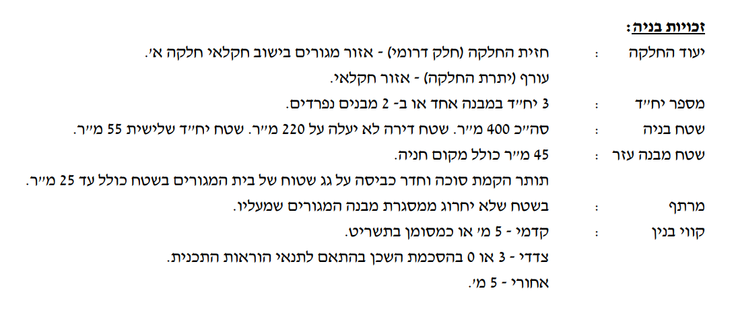
מקור | מס' תבע | תאריך | זכויות
 | גז/א/3/16 | 2018-02-21 | 2.5 | בתים
אתר ועדה | גז/1000 | 2005-11-28 | 500 | פל"ח
גובמאפ | גז/3/16 | 1985-08-11
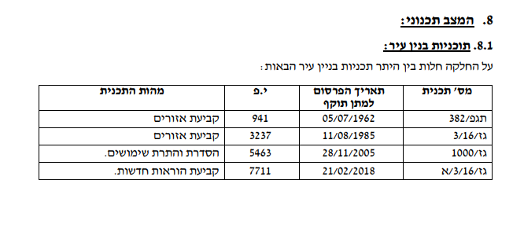
גובמאפ | תגפ/382 | 1962-07-05

